Sheet1
1
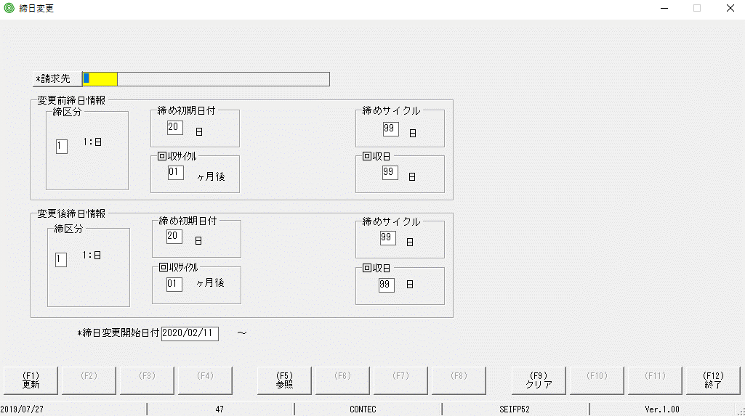

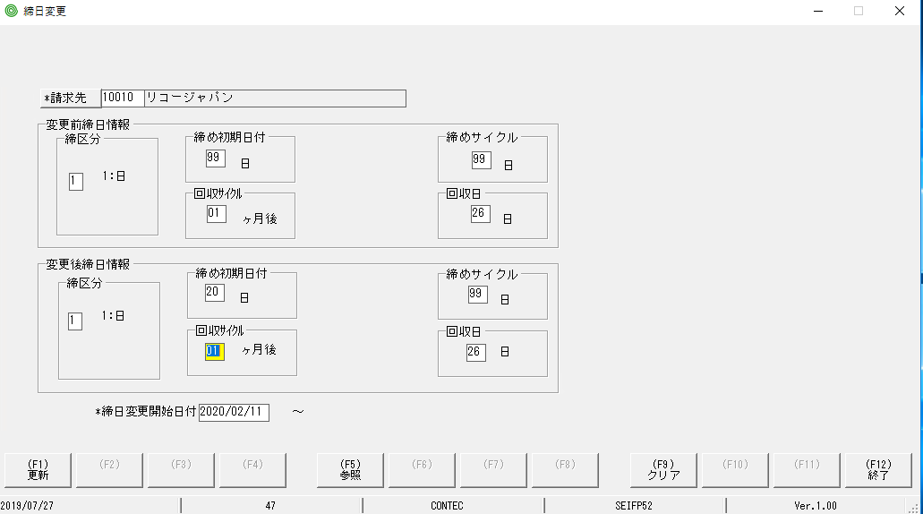

 | khi ấn nút F9 | Khi ấn Hotkey F9
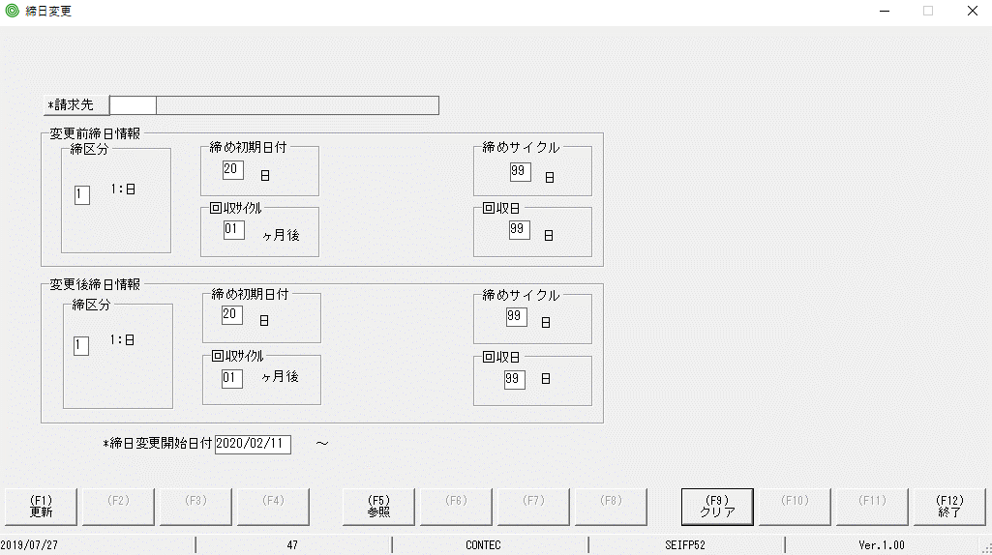
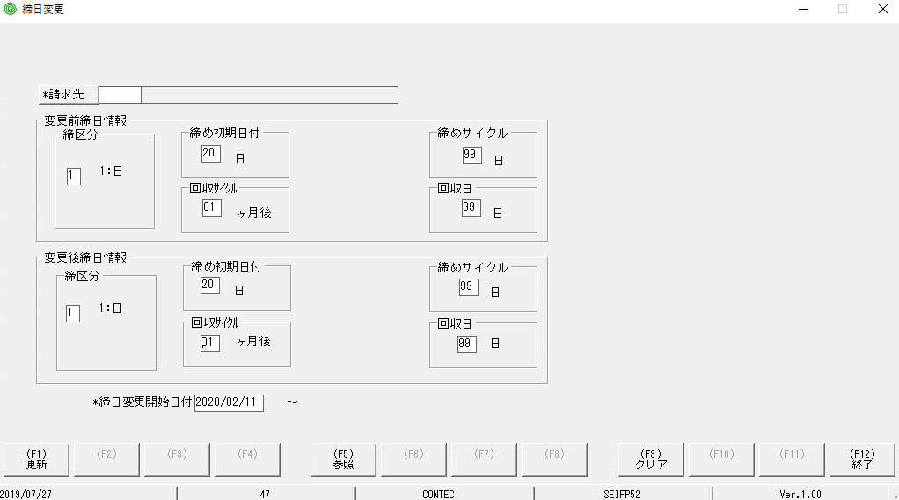
focus màu vàng đã bị mất so với MH ban đầu
focus màu vàng đã bị mất so với MH ban đầu

con trỏ nằm ở vị trí này

2

nút này ấn chưa hiển thị MH con

